1
1.- INFORMACION GENERAL
Region |  | ID |  |  | Nombre |  |  |  |  |  |  |  |  |  |  | Candidato |  |  |  |  | Fecha
4 |  |  |  |  | PALMAS |  |  |  |  |  |  |  |  |  |  | C |  |  |  |  | 2020-09-08
Proveedor |  | American Tower |  |  |  |  | ID Proveedor |  |  | COATOR2388 |  |  |  | Tipo de proyecto |  |  |  | Reubicación |  |  |  |  |  | A | BTS
2.- DIRECCIÓN |  |  |  |  |  |  |  |  |  |  |  |  |  |  |  |  |  |  |  |  |  |  |  | B | Reubicación
 |  |  |  |  |  |  |  |  |  |  |  |  |  |  |  |  |  |  |  |  |  |  |  | C | Propio
Coordenadas |  | Latitud |  | 25 |  | 32 |  |  | 49.21 |  |  | 25.547004° |  |  |  | N | Sistema de Coordenadas |  |  |  | WGS84 |  |  | D | Proyecto especial
 |  | Longitud |  | 103 |  | 27 |  |  | 1.36 |  |  | 103.450377° |  |  |  | W | Altitud (msnm) |  |  |  |  |  |  | E
Calle |  | Rayon |  |  |  |  |  |  |  |  |  |  |  |  |  | No |  |  | SN |  |  |  |  | F
Colonia |  | Los Angeles |  |  |  |  |  |  |  |  |  |  |  |  |  | C.P. |  |  | 27148
Municipo / Delegación |  |  |  | Torreon |  |  |  |  |  |  |  | Estado |  |  |  | Coahuila
Referencias de Ubicación (entre calles):
3.- PORTADA
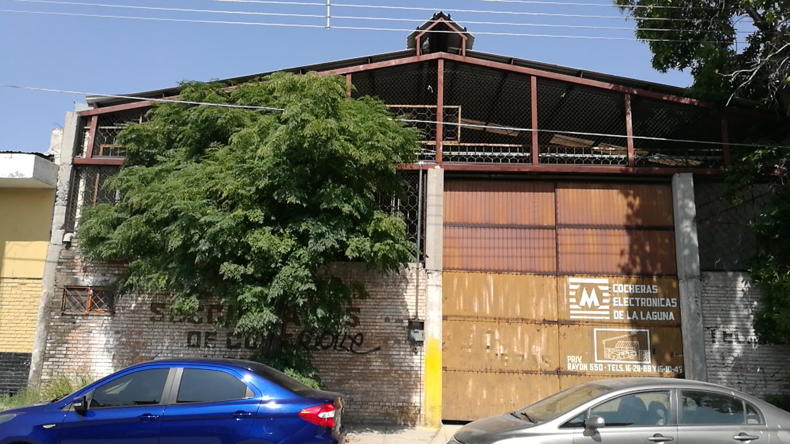

 |  |  |  |  |  |  |  |  |  |  |  |  |  |  |  |  |  |  |  |  |  |  |  |  |  | Acceso Restringido
 |  |  |  |  |  |  |  |  |  |  |  |  |  |  |  |  |  |  |  |  |  |  |  |  |  | Acceso Libre 24x7 365 Dias
4.- CONTACTOS
Propietario |  | Monica Cristina Gurza Finck |  |  |  |  |  |  | Celular |  |  |  |  |  |  | Casa
Contacto 1 |  |  |  |  |  |  |  |  | Celular |  |  |  |  |  |  | Casa |  |  |  |  |  |  |  |  |  | Llave
Contacto 2 |  |  |  |  |  |  |  |  | Celular |  |  |  |  |  |  | Casa |  |  |  |  |  |  |  |  |  | Candado Combinación
5.- ACCESOS |  |  |  |  |  |  |  |  |  |  |  |  |  |  |  |  |  |  |  |  |  |  |  |  |  | Memo |  | Llave | Caminando | Urbano
Horario de acceso |  |  | Acceso Libre 24x7 365 Dias |  |  |  |  |  |  |  |  |  |  |  |  |  |  |  |  |  |  |  |  |  |  | Notificación Previa |  | Memo | Vehículo 4 x 4
Tipo de acceso |  |  | Independiente |  |  |  |  | Paso de servidumbre |  |  |  |  | Si |  | No | Distancia |  |  | 13 |  |  | m. |  |  | Compartido | Llave y Candado de Combinación |  | Apoyo legal
Condiciones de acceso |  |  |  | Llave, Candado de Combinacion, Memo y Notificacion Previa |  |  |  |  |  |  |  |  |  |  | Ubicación de la zona |  |  |  |  | Urbana |  |  |  |  | Independiente | Llave, Candado de Combinacion, Memo y Notificacion Previa |  | Notificación previa
Usa de maquinas de elevación |  |  |  |  |  | Si |  | No |  |  |  |  |  |  |  |  |  |  |  |  |  |  |  |  |  | Memo y Notificación Previa
Comentarios

6.- Caracterísiticas del sitio |  |  |  |  |  |  |  |  |  |  |  |  |  |  |  |  |  |  |  |  |  |  |  |  | Rawland | Mastil | Otro (No Listado)
Tipo de sitio |  |  | Rawland |  |  |  | Tipo de Torre |  |  |  | Monopolo |  |  |  | Tipo de predio |  |  |  | Terreno Vacio |  |  |  |  |  | Rooftop | Arriostrada | Terreno Vacio
Altura de inmueble |  | 0 |  |  | m. | + | Altura de estructura |  |  |  | 30 |  | m. |  | .= | Altura Total |  |  |  | 30 |  |  | m. |  |  | Autosoportada | Plaza Comercial
 |  |  |  |  |  |  |  |  |  |  |  |  |  |  |  |  |  |  |  |  |  |  |  |  |  | Monopolo | Edificio de Oficinas
 | Elaboró |  |  |  |  |  |  |  |  |  |  |  |  |  | Autorizó |  |  |  |  |  |  |  |  |  |  | Minipolo | Bodega
 |  |  |  |  |  |  |  |  |  |  |  |  |  |  |  |  |  |  |  |  |  |  |  |  |  | Poste | Edificio Habitacional
 |  |  |  |  |  |  |  |  |  |  |  |  |  |  |  |  |  |  |  |  |  |  |  |  |  | Mastiles | Local Comercial
 |  |  |  |  |  |  |  |  |  |  |  |  |  |  |  |  |  |  |  |  |  |  |  |  |  | Adosaro a muros
 |  |  |  |  |  |  |  |  |  |  |  |  |  |  |  |  |  |  |  |  |  |  |  |  |  | Camuflaje

2
7.- EQUIPAMIENTO URBANO |  |  |  |  |  |  |  |  |  |  |  |  |  |  |  |  |  |  |  | Centros Comerciales
Tipo | Centros Comerciales |  |  |  |  |  |  |  |  |  |  |  | Distancia |  |  | 200 |  |  | m. | Mercados
Tipo | Mercados |  |  |  |  |  |  |  |  |  |  |  | Distancia |  |  | 200 |  |  | m. | Plazas públicas
Tipo |  |  |  |  |  |  |  |  |  |  |  |  | Distancia |  |  |  |  |  | m. | Plazas y jardines
Tipo |  |  |  |  |  |  |  |  |  |  |  |  | Distancia |  |  |  |  |  | m. | Centros de transferencia modal (Paraderos)
8.- USO DE SUELO ACTUAL |  |  |  |  |  |  |  |  |  |  |  |  |  |  |  |  |  |  |  | Bancos
Genero | Comercial |  |  |  |  | Sub - genero |  |  |  | Agencias y talleres de reparacion |  |  |  |  |  |  |  |  |  | Gasolineras
Requiere cambio de uso de suelo |  |  |  |  |  |  |  |  |  |  |  |  | Si |  |  |  |  |  | No | Cooportativos
9.- LICENCIAS Y PERMISOS
 | DGAC |  |  |  | Uso de suelo |  |  |  |  |  |  | Estudio de Impacto Ambiental |  |  |  |  |  |  |  | Comercial |  | alta
 | Anuencia vecinal |  |  |  | Estudio de salud |  |  |  |  |  |  | Estudio de imagen |  |  |  |  |  |  |  | Agricola |  | baja
 | Vo.Bo. Protección civil |  |  |  | Carta de no interferencia |  |  |  |  |  |  | Enfoque de mercado |  |  |  |  |  |  |  | Reserva Ecológica |  | baja
10.- MONTOS DE RENTA |  |  |  |  |  |  |  |  |  |  |  |  |  |  |  |  |  |  |  | Ejidal
Nivel socio económico |  |  | alta |  |  |  |  | Mxn. |  | Área arrendada |  |  |  | 61.50 M2 |  |  |  |  |  | Otros
Renta solicitada por el arrendador |  |  | $18,882.00 |  |  |  |  | Mxn. |  | Monto Renta Base |  |  |  | $18,882.00
Renta asignada por AT&T |  |  | $18,882.00 |  |  |  |  | Mxn. |  | No Operadores |  |  |  | ATT |  |  |  |  |  | Educación media
Excedente Renta |  |  |  |  |  |  |  | m² |  | Monto de renta Split Final |  |  |  |  |  |  |  |  |  | Instituciones religiosas
% Ahorro |  |  |  |  |  |  |  |  |  |  |  |  |  |  |  |  |  |  |  | Agricola
11.- Croquis de localización |  |  |  |  |  |  |  |  |  |  |  |  |  |  |  |  |  |  |  | Comunicaciones
Coordenadas anillo de busqueda | Latitud | 25 |  | 32 |  | 47.94 |  |  |  | 25.54665 |  | N | Sistema de Coordenadas |  |  |  | WGS84 |  |  | Centros de información
 | Longitud | 103 |  | 26 |  | 58.47 |  |  |  | 103.448186 |  | W | Altitud (msnm) |  |  |  |  |  |  | Abasto y almacenamientos
Nota: Se deben representar las coordenadas del anillo de busqueday las del candidado inidcanado la distancia entre ellos |  |  |  |  |  |  |  |  |  |  |  |  |  |  |  |  |  |  |  | Agencias y talleres de reparacion
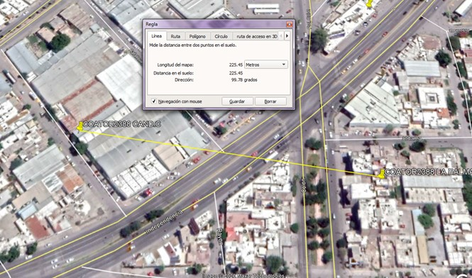
 |  |  |  |  |  |  |  |  |  |  |  |  |  |  |  |  |  |  |  | Servicios funerarios
 |  |  |  |  |  |  |  |  |  |  |  |  |  |  |  |  |  |  |  | Tranportes terrestres
 |  |  |  |  |  |  |  |  |  |  |  |  |  |  |  |  |  |  |  | Comercio vecinal de productos alimenticios frescos o semiprocesados
 |  |  |  |  |  |  |  |  |  |  |  |  |  |  |  |  |  |  |  | Servicios financieros bancarios y fiduciarios de seguros y similares
 |  |  |  |  |  |  |  |  |  |  |  |  |  |  |  |  |  |  |  | Producción artesanal o microindustrial de productos alimenticios, de uso personal y para el hogar
 |  |  |  |  |  |  |  |  |  |  |  |  |  |  |  |  |  |  |  | Servicios de capacitación, deportivos, culturales y recreativos a escala vecinal.

 |  |  |  |  |  |  |  |  |  |  |  |  |  |  |  |  |  |  |  |  | Baja
 |  |  |  |  |  |  |  |  |  |  |  |  |  |  |  |  |  |  |  |  | Media
12.- ENERGIA EN SITIO |  |  |  |  |  |  |  |  |  |  |  |  |  |  |  |  |  |  |  |  | Alta
Tipo de energia en la zona |  |  |  | Media |  |  | Tensión |  | Sub- estacion disponible |  |  |  |  |  |  |  | Si |  | No
Transformador mas cercano |  |  |  | 120 |  |  | m. |  | Factible uso de planta de emergencia |  |  |  |  |  |  |  | Si |  | No
Capacidad del transfortmador |  |  |  | 75 |  |  | Kvas |  | Transformador |  |  | Propio |  |  | Público |  |  | Privado
No poste del transformador |  |  |  |  |  |  |  |  | Espacio para acometida AT&T disponible |  |  |  |  |  |  |  | Si |  | No
Capacidad disponible del transformador para AT&T |  |  |  |  |  |  |  |  | Si |  | No

3
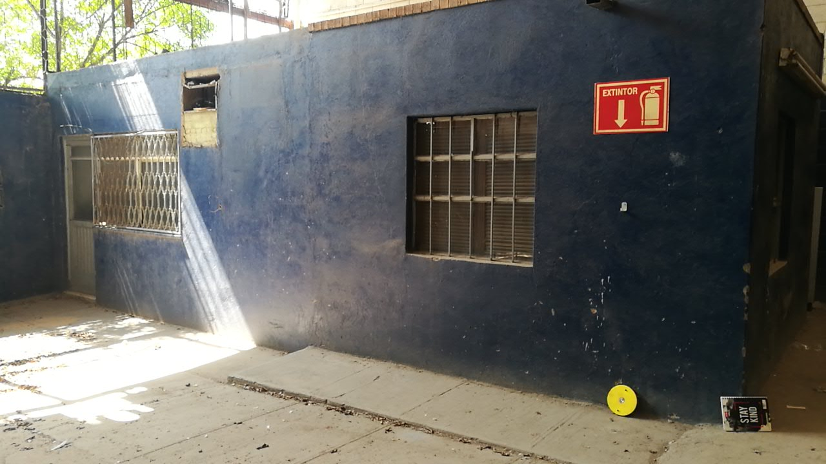
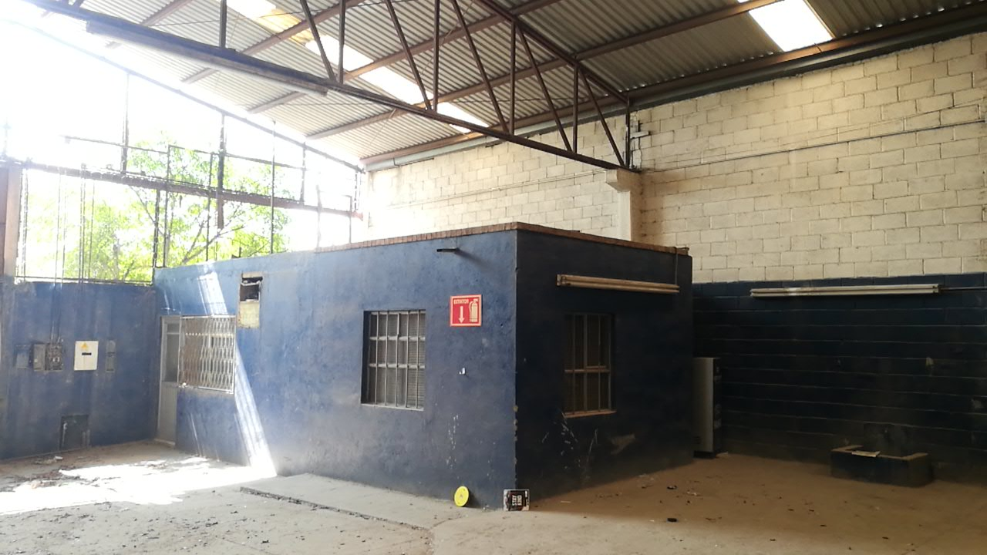
13.- REPORTE FOTOGRAFICO CONSTRUCCIÓN
Foto de transformador | Área de nicho | Acceso Actual
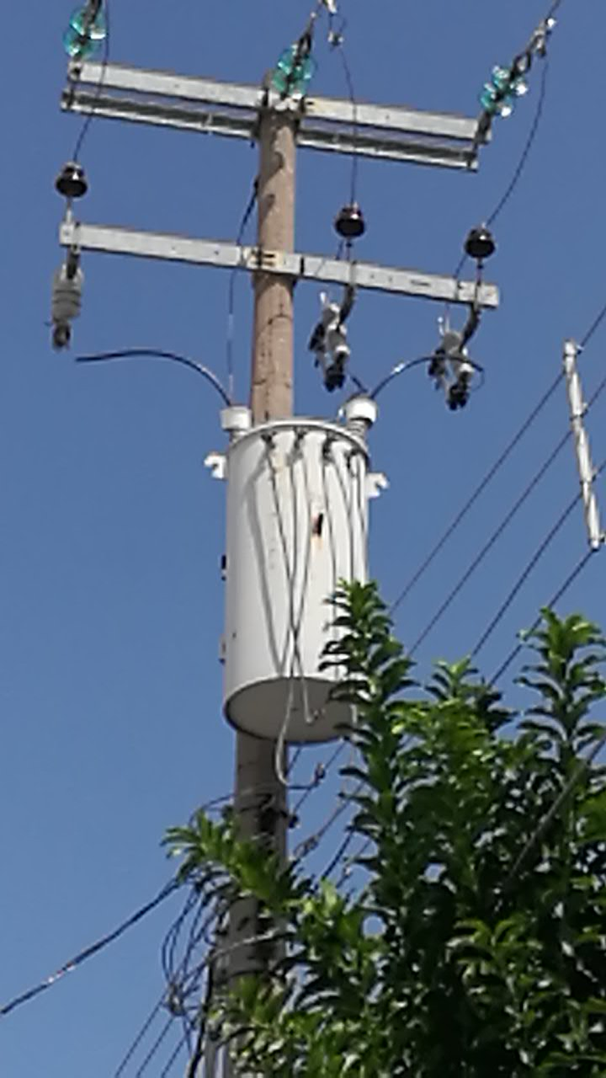
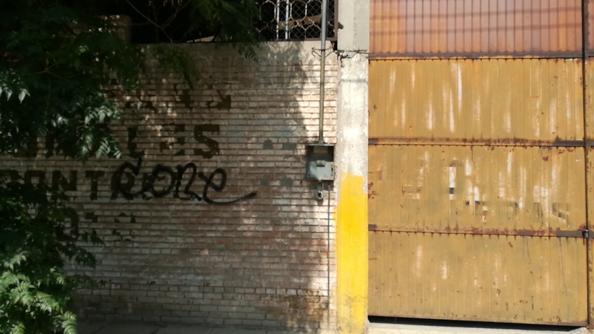
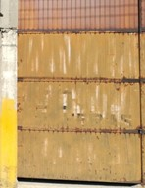

Área de torre | Área sistema de tierras | Trayectoria sistema de tierras
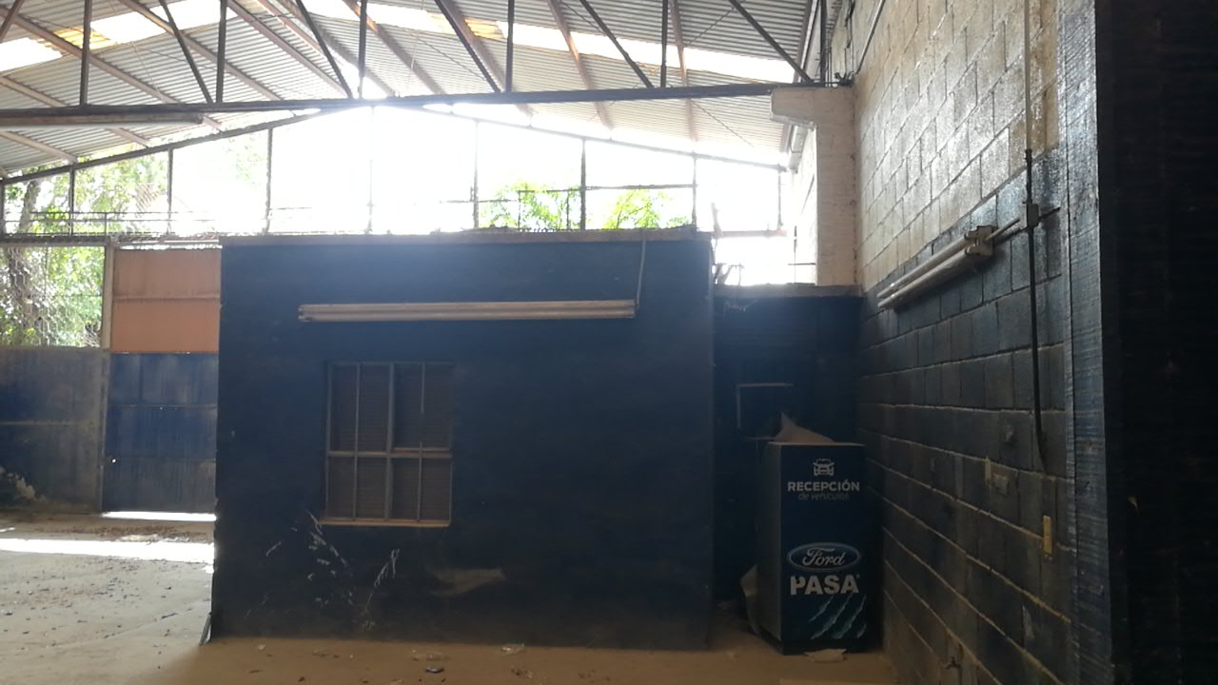
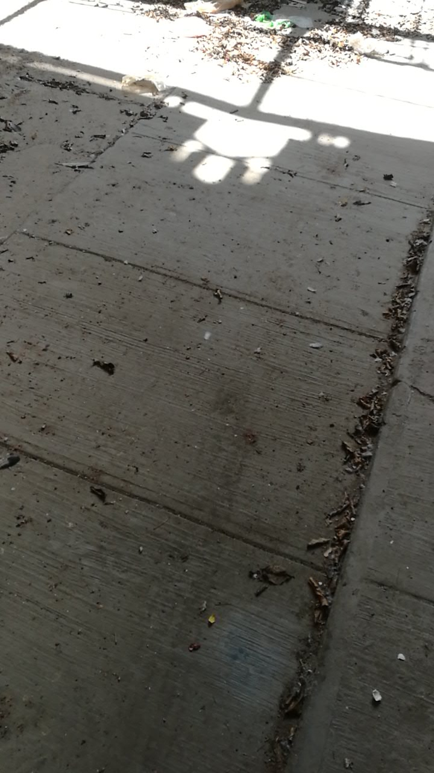
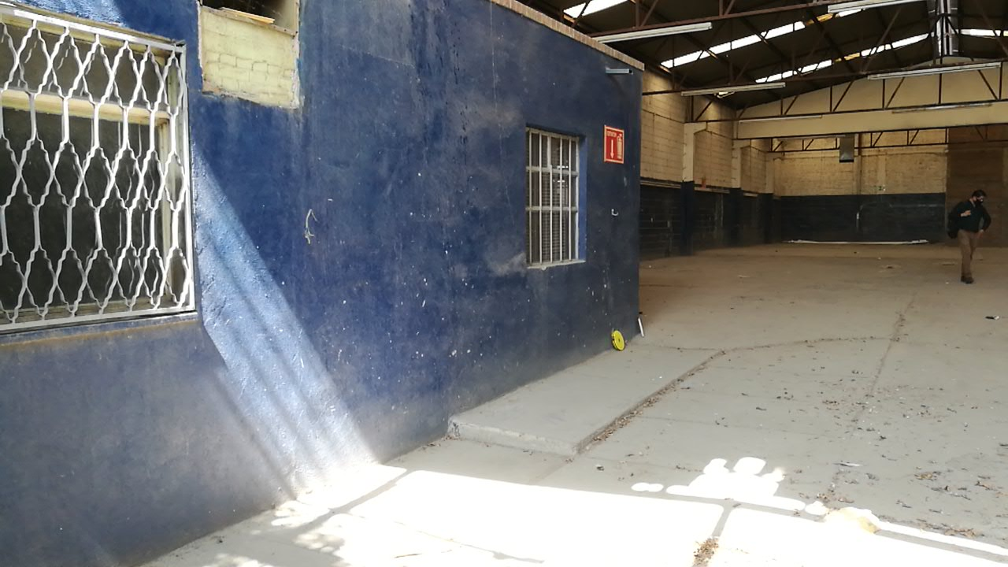

Área base de equipos | Trayectoria de escalerillas | Area Arrendada

5
15.- REPORTE FOTOGRÁFICO LÍNEA DE VISTA
0° | 30° | 60°
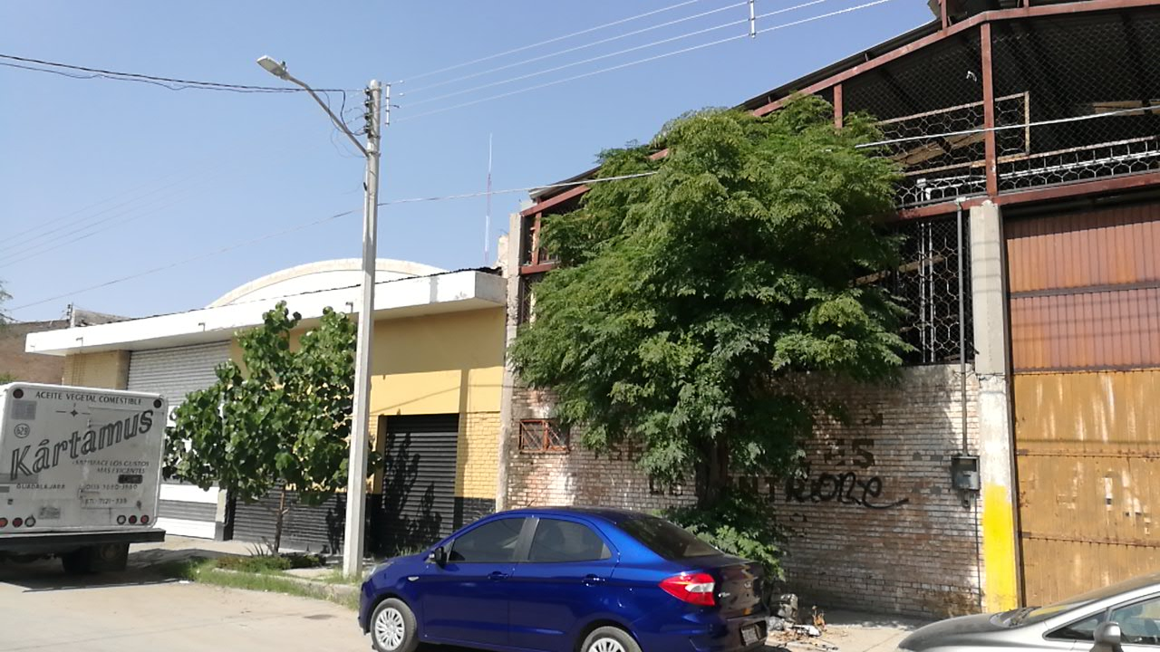
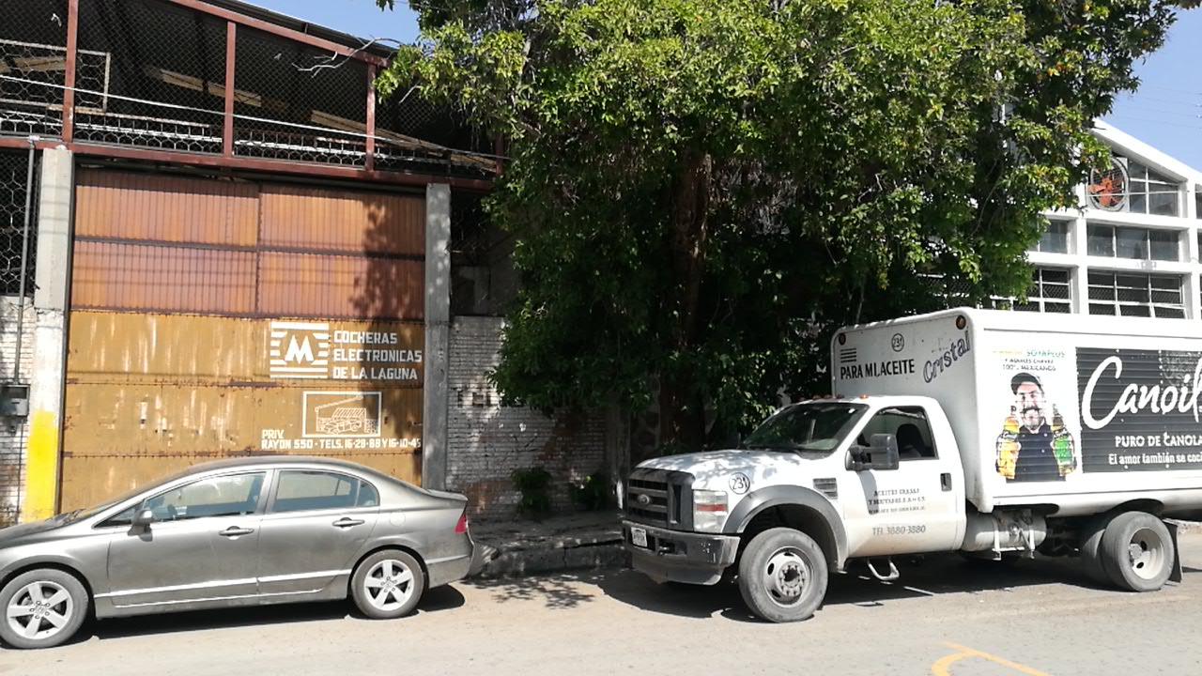

90° | 120° | 150°
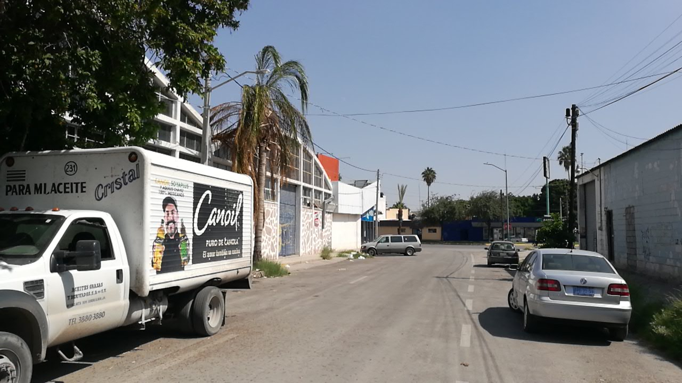
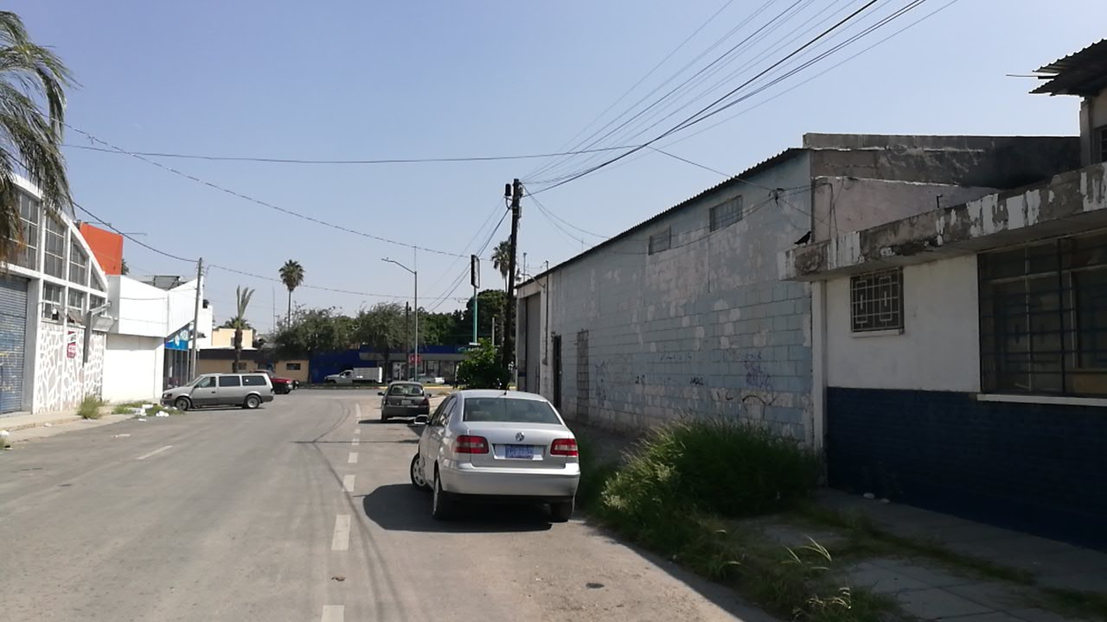
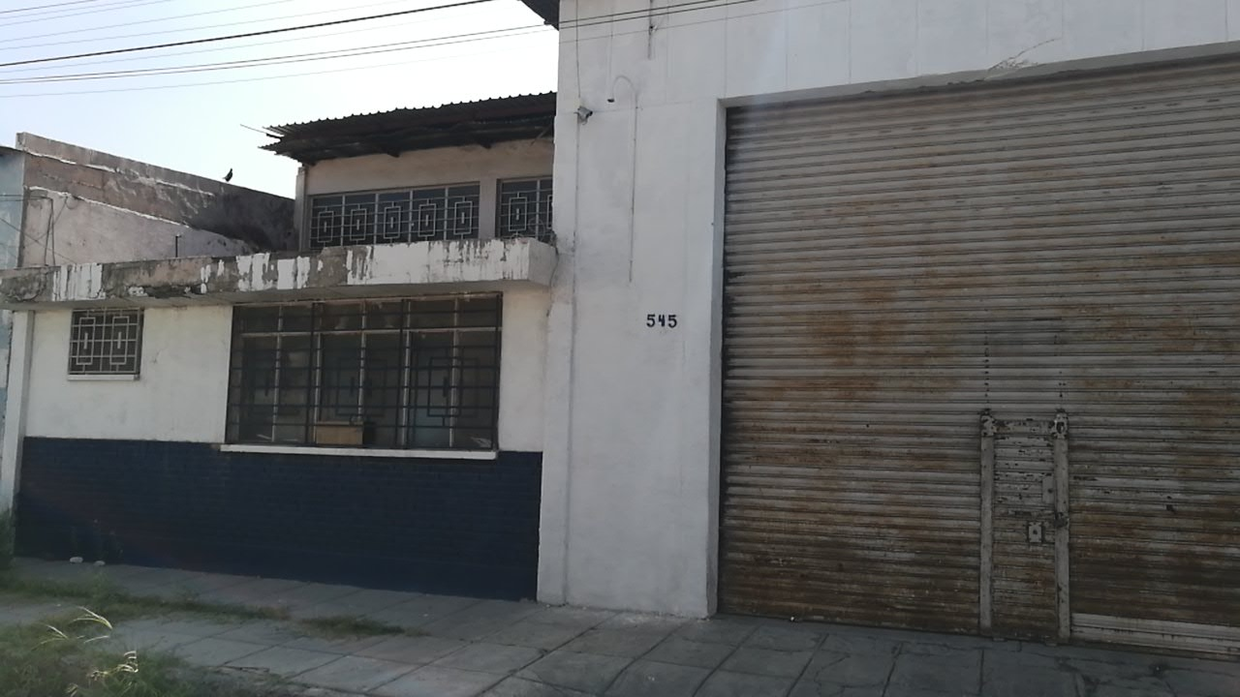

180° | 210° | 240°
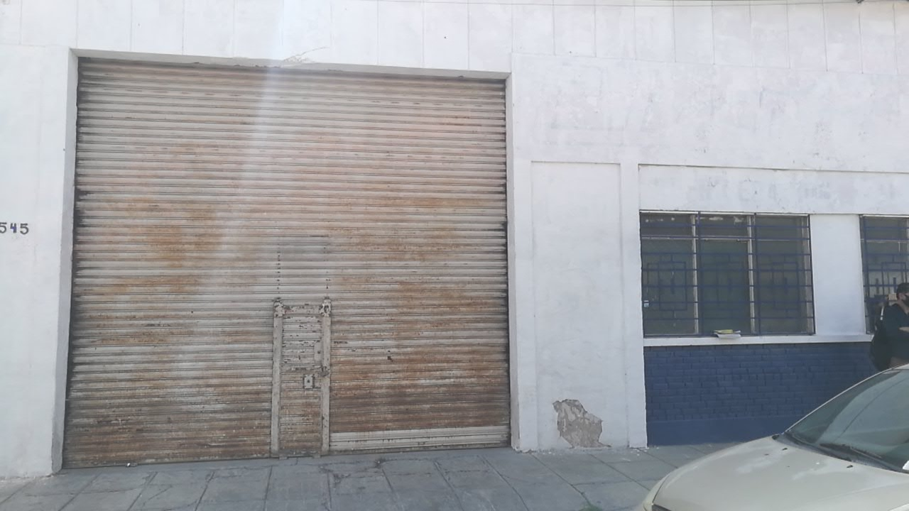
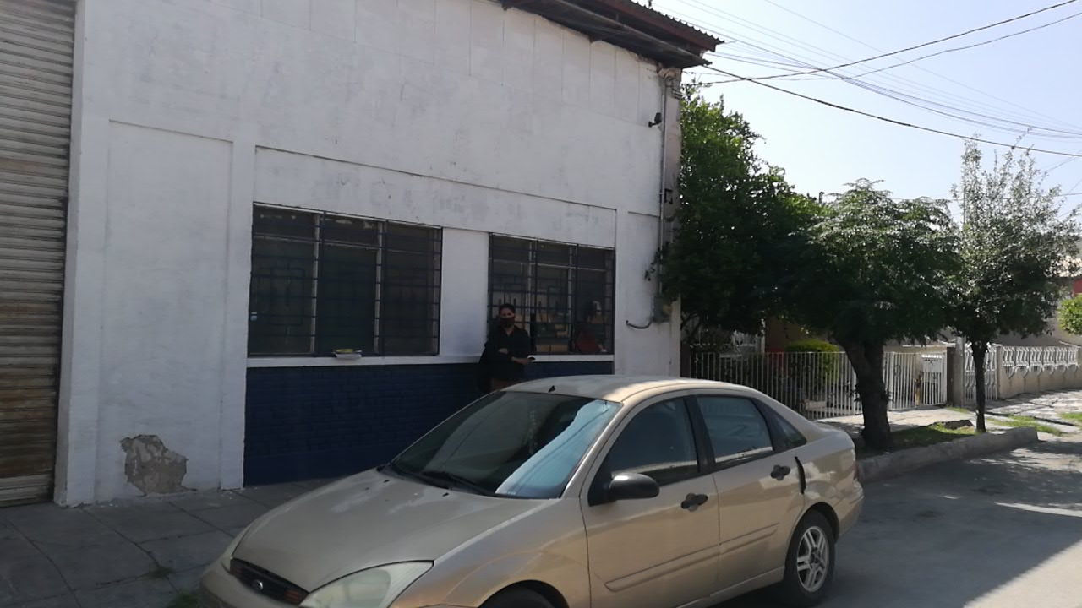
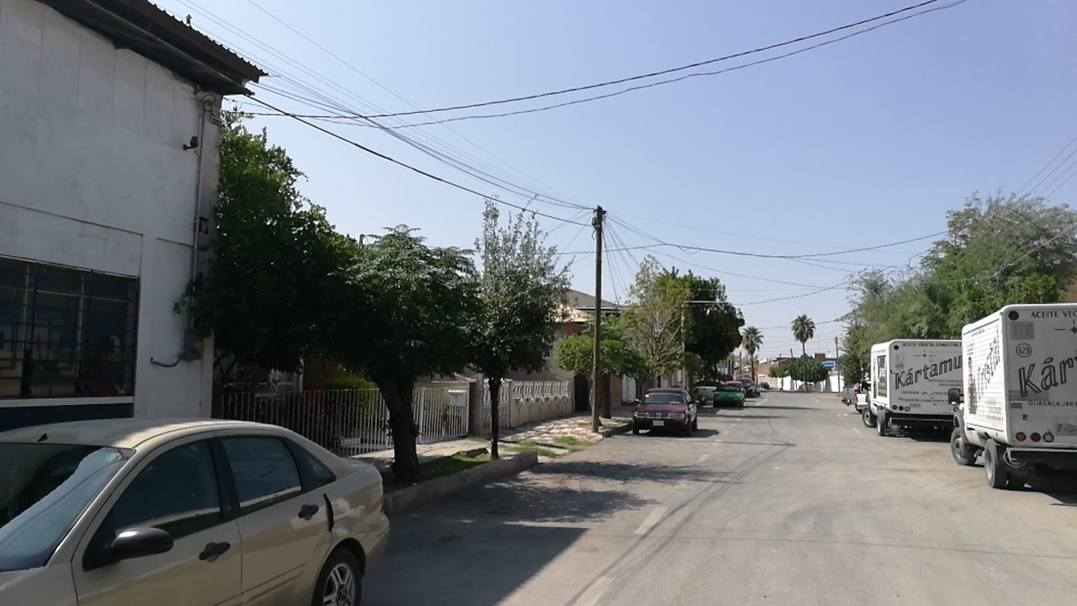

270° | 300° | 330°
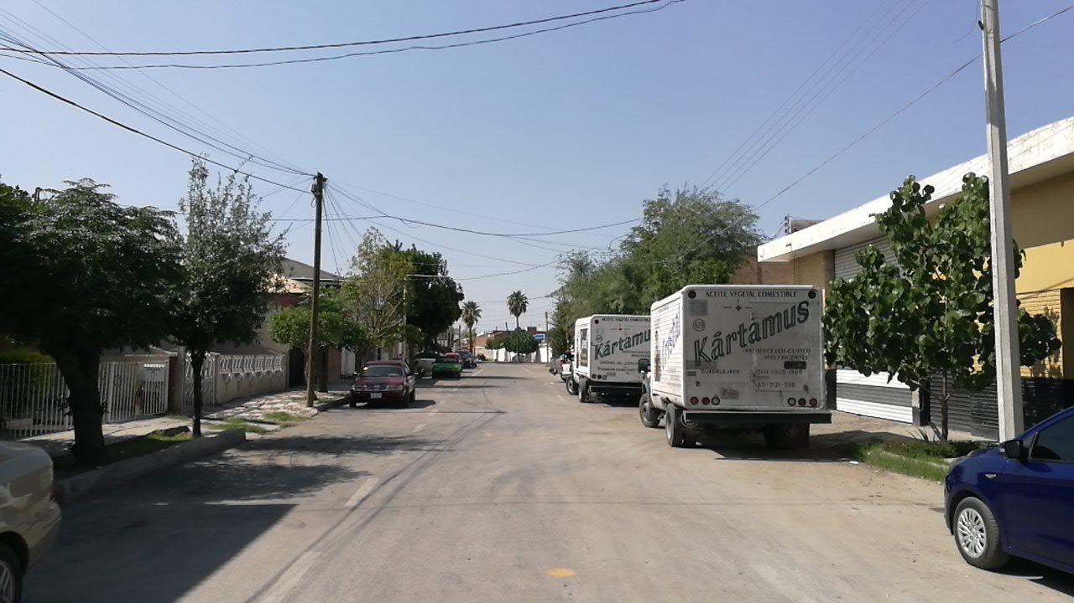
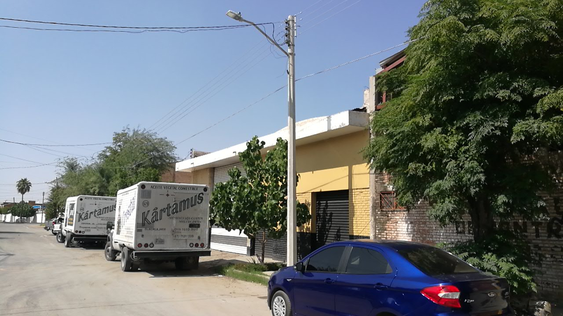

360°

